Estados
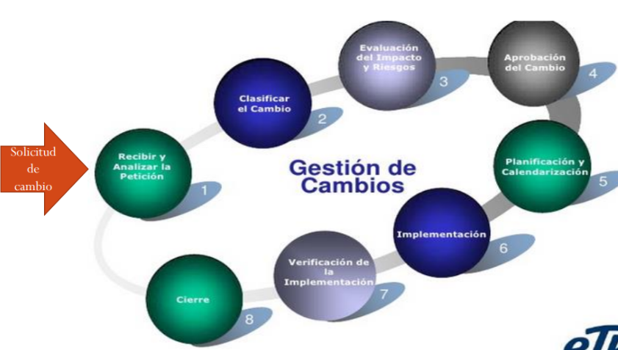
Estados de la Solicitud de cambios
ID | Nombre del estado | Descripción | Etapa
1 | Creado | El usuario ha creado la solicitud de cambios. | 1
2 | Recibido | El secretario ha recibido y revisado la solicitud de cambio. | 1
3 | Rechazado | La solicitud de cambio ha sido rechazada porque la descripción y/o justificación no son específicas o no son viables. | 1
4 | Clasificado | Se ha clasificado la solicitud de cambio. | 2
5 | Evaluado | La solicitud de cambio ha sido evaluado y analizada por el comité de control de cambios. | 3
6 | Aprobado | La solicitud de cambio ha sido aprobada por la persona responsable. | 4
7 | Desaprobado | La solicitud de cambio ha sido desaprobada. | 3
8 | Planificado | Se ha realizado la planificación de actividades que se describe en la solicitud de cambio. | 5
9 | Implementado | Se ha implementado la solicitud de cambio. | 6
10 | Verificado | El usuario ha verificado la funcionalidad del cambio. | 7
11 | Cerrado | La solicitud de cambio se da por terminado. | 8

Analisis del CCC
Peticion ID | SC001
ID CCC: | CCC001
Fecha
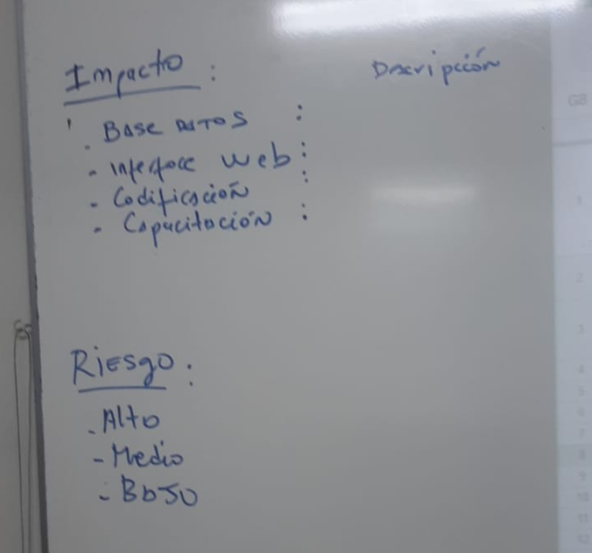
id Analisis | AN001
Id Impacto | Tipo impacto | Descripcion impacto | Id Riesgo | Tipo Riesgo | Descripcion Riesgo | Id Riesgo | Tipo Riesgo | Id Impacto | Tipo de Impacto
1 | BD | 1 tablas: Productos | 3 | bajo | Llamada a consultas que utilizan las tablas y que no tengan registrado los campos | 1 | alto | 1 | BD
2 | Interface | 4 paginas web | 3 | bajo | Riesgo de sobrecargar la interfaz gráfica | 2 | medio | 2 | Interfaz Gráfica
3 | Codificacion | Agregar función de búsqueda | 3 | bajo | Hacer la operación correcta para que muestre los productos relacionados | 3 | bajo | 3 | Codificacion
4 | Documentacion | 3 Documentos: Documento de Especificación de Requisitos, Manual de Usuario, Documento del Diseño de la Interfaz | 3 | bajo | Riesgo mínimo de errores en la documentación |  |  | 4 | Documentacion
 |  |  |  |  |  |  |  | 5 | Lógica del negocio

Peticion ID | SC002
ID CCC: | CCC001
Fecha
id Analisis | AN002
Id Impacto | Tipo impacto | Descripcion impacto | Id Riesgo | Tipo Riesgo | Descripcion Riesgo
1 | BD | Modificar las tablas: Pedidos, Clientes. | 2 | medio | Riesgo de modificar campos dentro de las 2 tablas indicadas
2 | Interfaz Gráfica | Agregar 1 vista, un formulario, botones | 3 | bajo | Riesgo de sobrecargar la interfaz gráfica
3 | Codificacion | Agregar funciones de validación, modificar la integración con las pasarelas de pago | 1 | alto | Riesgo de afectar la integración con las pasarelas de pagos
4 | Documentacion | 2 documentos: politicas y requisitos | 3 | bajo | Riesgo de afectar las poíticas de la empresa

Peticion ID | SC003
ID CCC: | CCC001
Fecha
id Analisis | AN003
Id Impacto | Tipo impacto | Descripcion impacto | Id Riesgo | Tipo Riesgo | Descripcion Riesgo
1 | BD | 3 tablas: Usuarios, promociones y pedidos | 1 | alto | Llamada a consultas que utilizan las tablas y que no tengan registrado los campos
2 | interface | 1 página web | 2 | medio | Hacer la operación correcta para que muestre a los usuarios.
4 | Documentacion | 10 Documentos: Doc. Arquitectura, Doc. Requisito 1, Doc req. 2…. | 3 | bajo | Especificar a detalle a las operaciones involucradas

Peticion ID | SC004
ID CCC: | CCC001
Fecha
id Analisis | AN004
Id Impacto | Tipo impacto | Descripcion impacto | Id Riesgo | Tipo Riesgo | Descripcion Riesgo
1 | BD | 1 TABLA con los campos: nombre del producto, calorías, proteínas, grasas, carbohidratos, vitaminas | 2 | medio | Riesgo de modificación no autoriazada a los campos de la tabla indicada.
2 | interface | 1 Vista (ventana emergente), 1 botón "Información Nutricional" en cada producto, 1 botón "X" para salir de la vista de Información Nutricional | 3 | bajo | Riesgo de sobrecargar la interfaz gráfica.
3 | Codificacion | Funcionalidad en JS para aparecer y desaparecer la ventana emergente mediante un evento "onclick" | 2 | medio | Risgo de no ejecutarse el evento "onclick".
4 | Documentacion | 1 Documento: 1 Doc. de Espec. de Requerimiento | 2 | medio | Riesgo de modificación del documento, lo cual llevaría a una mala implementación del requerimiento

Peticion ID | SC005
ID CCC: | CCC001
Fecha
id Analisis | AN005
Id Impacto | Tipo impacto | Descripcion impacto | Id Riesgo | Tipo Riesgo | Descripcion Riesgo
1 | BD | Agregar tabla: Ubicaciones | 2 | Medio | Posible aumento de la complejidad en la gestión y mantenimiento de la base de datos.
2 | interface | Agregar una vista con imagenes | 3 | Bajo | Riesgo de sobrecargar la interfaz gráfica
3 | Codificacion | Agregar pantalla de "Buscar ubicaciones" | 3 | Bajo | Impacto mínimo en otras áreas del sistema.
4 | Documentacion | Modificar el manual de usuario | 3 | Bajo | Riesgo mínimo de errores en la documentación, que pueden generar confusión para los usuarios.

Peticion ID | SC006
ID CCC: | CCC001
Fecha
id Analisis | AN006
Id Impacto | Tipo impacto | Descripcion impacto | Id Riesgo | Tipo Riesgo | Descripcion Riesgo
1 | BD | Agregar un campo que contenga el valor del tiempo de preparación de cada plato | 2 | Medio | Agregar mal un campo dentro de la base de datos
2 | interface | Agregar en la descripción de cada plato el tiempo de preparación | 3 | Bajo | Riesgo de errores en el espacio de distribución
3 | Codificacion | Implementación en html, css y js | 3 | Bajo | Error en la codificación que podrían alterar las vistas
4 | Documentacion | Documento de diseño de la interfaz | 3 | Bajo | Riesgo mínimo de errores en la documentación

Peticion ID | SC007
ID CCC: | CCC001
Fecha
id Analisis | AN007
Id Impacto | Tipo impacto | Descripcion impacto | Id Riesgo | Tipo Riesgo | Descripcion Riesgo
1 | BD | 3 TABLAS.: Pedidos,Clientes,Productos | 1 | Alto | Uso de esta información erronea por el chatbot
2 | interface | 1 vista de usuario del chatbot, 1 vista de notificacion y respuesta automática | 2 | Medio | El chatbot pueden causar confusión o frustración a los usuarios.
3 | Codificacion | funcionalidad de dialogo con el chatbot | 2 | Medio | Errores, bugs, falta de optimización, código ineficiente o falta de modularidad en la implementación
4 | Documentacion | 4 Documentos: Doc. Arquitectura, Doc. Requisito ,Diseño de la interfaz del Chatbot, Plan de pruebas | 2 | Medio | Dificultar el entendimiento del chatbot, aumentar los tiempos de resolución de problemas y afectar la colaboración del equipo de desarrollo

Peticion ID | SC008
ID CCC: | CCC001
Fecha
id Analisis | AN008
Id Impacto | Tipo impacto | Descripcion impacto | Id Riesgo | Tipo Riesgo | Descripcion Riesgo
1 | BD | 4 Tablas: Promociones, Clientes, Envio de Promociones, Plantillas de Correo | 1 | Alto | Riesgo alto de impacto en el rendimiento de la base de datos debido al aumento significativo de su tamaño
2 | Interface | 1 vista de acceso a la gestión de promociones por correos, 1 vista de la lista de clientes destinatarios | 2 | Medio | Riesgo medio de dificultades en la integración debido a la falta de documentación o cambios en la API del proveedor
3 | Codificacion | Modificación del módulo de envío de correos para incluir la funcionalidad de promociones, agregando campos de personalización y plantillas | 2 | Medio | Riesgo medio de introducir errores o bugs en el código durante la modificación del módulo
4 | Documentación | 4 Documentos: Documentos de requisitos, Documento de Diseño de la Interfaz, Documento de Arquitectura, Manual de Usuario | 3 | Bajo | Riesgo bajo de falta de actualización o inconsistencias en la documentación del sistema

Peticion ID | SC009
ID CCC: | CCC001
Fecha
id Analisis | AN006
Id Impacto | Tipo impacto | Descripcion impacto | Id Riesgo | Tipo Riesgo | Descripcion Riesgo
1 | BD | 1 TABLA con los campos: nombre del producto, puesto, descripción | 2 | Medio | Riesgo de modificación no autoriazada a los campos de la tabla indicada.
2 | Interface | 1 Vista completa para todos los productos que se encuentren en el ranking. | 3 | Bajo | Riesgo de que no se muestre correctamente el ranking.
3 | Codificacion | Funcionalidad de ubicar los platos en el ranking en base a la cantidad de clientes que han consumido dicho plato. | 2 | Medio | Riesgo de ubicar los productos en un orden no correspondiente a su cantidad de compra respectiva.
4 | Documentación | 1 Documento: 1 Doc. de Espec. de Requerimiento | 2 | Medio | Riesgo de modificación no autoriazada de las especificaciones dadas para el requerimiento.

Clasificacion
